Modelo CNN
 |  | CREACION MODELO RED CNN

1. Se prueba modelo simple con una red cnn para evaluar respuesta con los datos aumentados con 20 epocas

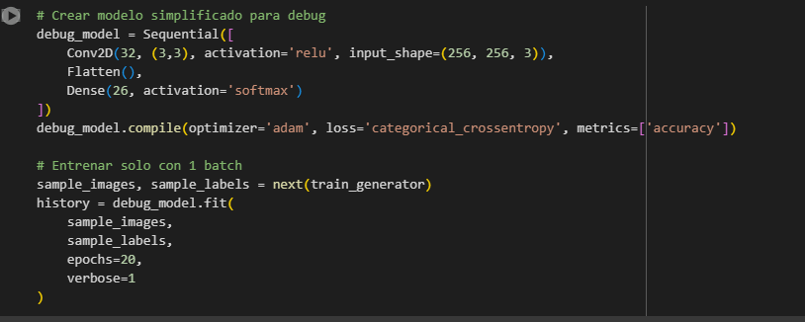

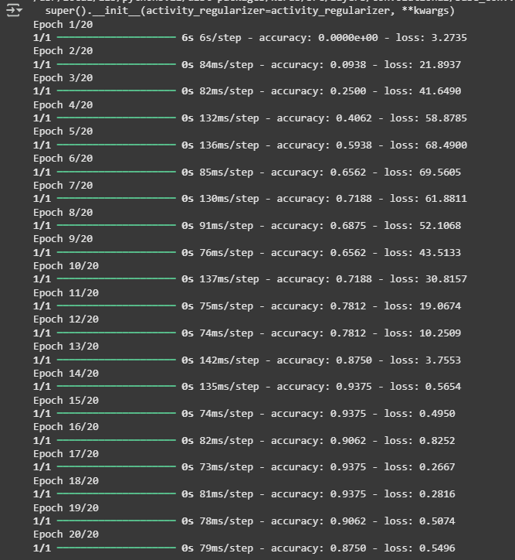

Se observa que tiene potencial, haciendo mejoras puede mejorar maximizar el accuraccy y bajar las perdidos loss

2. Modelo propuesto de la red cnn propuesto
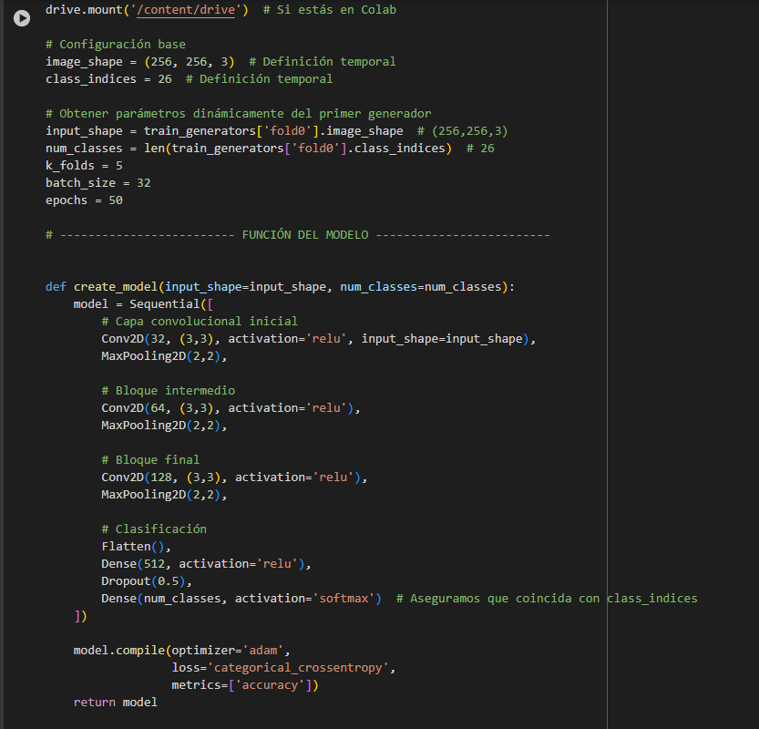
Se crear una primer capa de neuronas «Convolucional de 2 Dimensiones» Conv2D() ,
donde entrarán las imágenes de 256x256x3. con 26 clases. Se aplicaran 32 filtros (kernel) de tamaño 3×3 que detectan ciertas características de la imagen .
Se utilizara La función 'relu' como activación de las neurona
Se hace un MaxPooling (de 2×2) que reduce la imagen que entra de 256×256x32 aproximadamente a la mitad,
(127×127x32) manteniendo las características «únicas» que detectó cada kernel.
Convolucional de 2 Dimensiones» Conv2D() , donde entrarán las imágenes de (127x127x 64), con 64 filtros Kernel de tamano (3 x 3) funcion de activacion relu
Se hace un max pooling (de 2x2) que reduce el tamaño de la imagen a ( 62 x 62 x 64)
Convolucional de 2 Dimensiones» Conv2D() , donde entrarán las imágenes de (62x62x 128), con 128 filtros Kernel de tamano (3 x 3) funcion de activacion relu
Se hace un max pooling (de 2x2) que reduce el tamaño de la imagen a ( 30x 30 x 128)
Se aplana Flatten() los 128 filtros se obtienen elementos unidimensionales 30 x 30 x 128 = 115,200 elementos
Se crea una capa densa con 512 neuronas activacion relu
Para evitar el overfitting se utiliza la tenica llamada Dropout
finalizamos la capa de salida con activación Softmax, devuelve valores entre 0 y 1 , salida normalizada para cada clase , se puede interpretar como probabilidad, como capa final donde se generan las predicciones, para que se corresponda con el «hot encoding» que se hizo con anterioridad

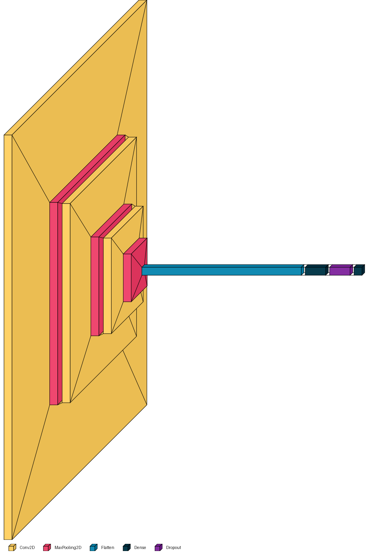

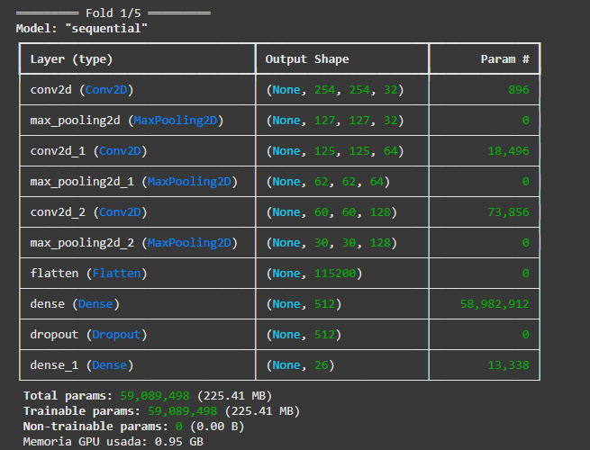

 |  |  |  |  |  |  | 30 x 30 x128 = 115,200

 |  |  |  |  |  |  | 115200 x 512 = 58,982,400

 |  |  |  |  |  |  | 512 x 26 = 13,312

optimizer = algoritmo que maximiza el accuracy y minimiza la perdida loss.
Categorical crossentropy = se utiliza como función de pérdida para el modelo de clasificación de múltiples clases donde hay dos o más etiquetas de salida en nuestro caso 26 letras. metrics = metricas para evaluar el modelo accuracy

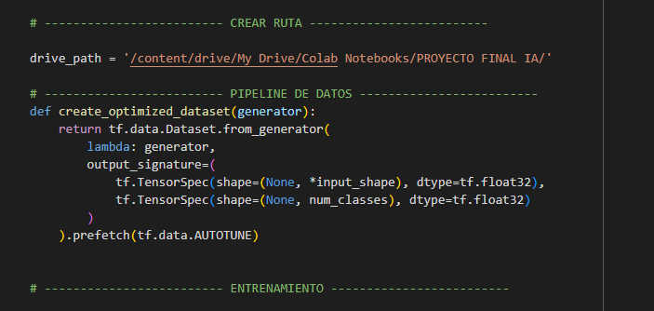

Se crea la ruta para guardar el archivo del mejor modelo evaluado en nuestro caso el menjor K Fold

Especificación para features (lote dinámico, forma de input_shape) type float 32 formato para poder usarlo en web cam

Precarga de datos para entrenamiento en grupos de datos K Folds

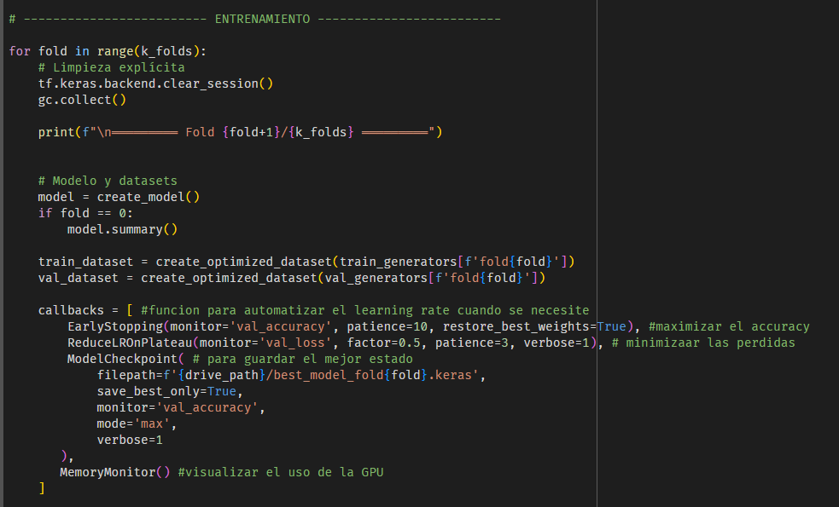

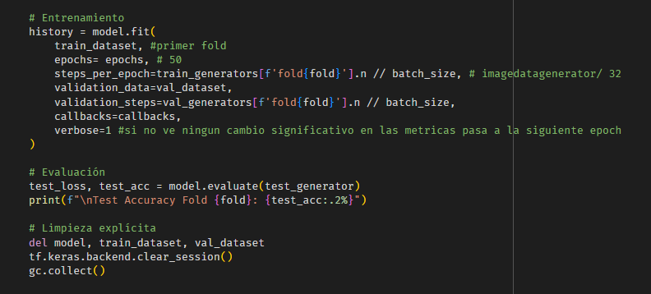

 |  |  |  |  |  |  |  | Fold 1 | Fold 2 | Fold 3 | Fold 4 | Fold 5
 |  |  |  |  |  |  |  | 36/50 | 37/50 | 37/50 | 39/50 | 34/50
 |  |  |  |  |  |  |  | 38 | 38 | 38 | 38 | 38
 |  |  |  |  |  |  |  | 36/50 | 37/50 | 77/50 | 39/50 | 34/50
 |  |  |  |  |  |  |  | 38 | 38 | 38 | 38 | 38

 |  |  |  |  |  |  |  | 99.30% | 99.30% | 98.95% | 98.95% | 99.65%

 |  | 85% | Diagrama de validacion anidada |  |  | 5 kfolds

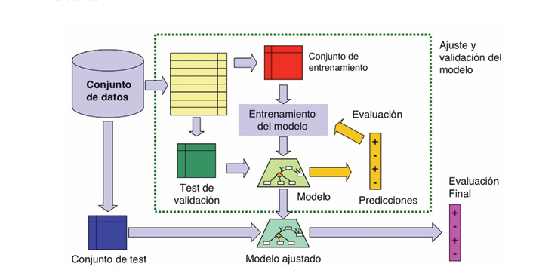
 | 100%

5 kfolds

15%

 |  |  |  | 99.65% | accuracy_test

